ProjektPLC
Linia produkcyjna ma rozlewać źywicę do kilku rodzajów pojemników(puszki o różnych pojemnościach)
Projekt musi uwzględniać aspekty automatyzacji, bezpieczeństwa oraz możliwości kontrolii przez operatorów przy użyciu panelu HMI

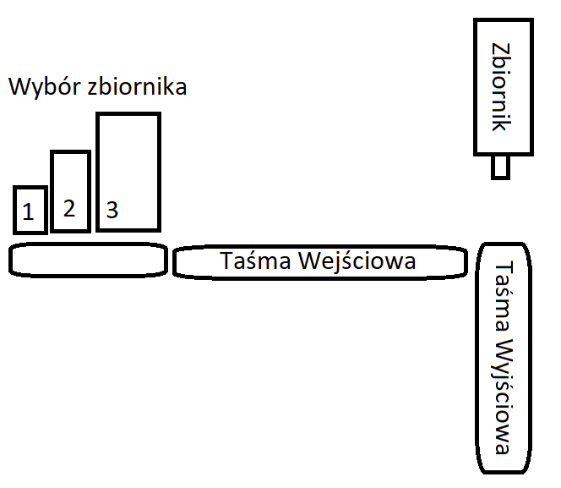

Czas [s] |  | 1 | 2 | 3 | 4 | 5 | 6 | 7 | 8 | 9 | 10 | 11 | 12 | 13 | 14

Rozmiar Zbiornika | 1

Podanie puszki

Taśma Wejściowa

Puszka pod napełniaczem

Napełnianie Puszki

Taśma Wyjściowa

Stanowisko wolne

